ESP-32
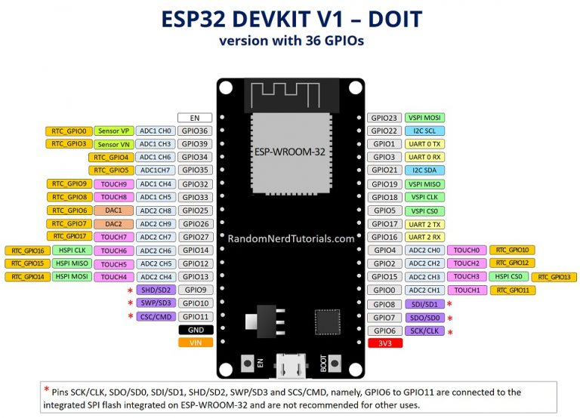
Especificaciones – ESP32
Numero de nucleos | 2 (doble núcleo)
Wifi | 2,4 GHz hasta 150 Mbits/s
Bluetooth | BLE (Bluetooth Low Energy) y Bluetooth heredado
Arquitectura | 32 bits
Frecuencia de reloj | Hasta 240 MHz
RAM | 512KB
Patas | 30 o 36 (depende del modelo)
Periféricos | Toque capacitivo, ADC (convertidor analógico a digital), DAC (convertidor digital a analógico), I2C (circuito interintegrado), UART (receptor/transmisor asíncrono universal), CAN 2.0 (red de área del controlador), SPI (interfaz periférica en serie) , I2S (sonido inter-IC integrado), RMII (interfaz independiente de medios reducidos), PWM (modulación de ancho de pulso) y más.

Entornos de programación
El ESP32 se puede programar en diferentes entornos de programación. Puedes usar:

IDE de Arduino
Espressif IDF (marco de desarrollo de IoT)
Micropitón
JavaScript
lua

Versión con 30 GPIO

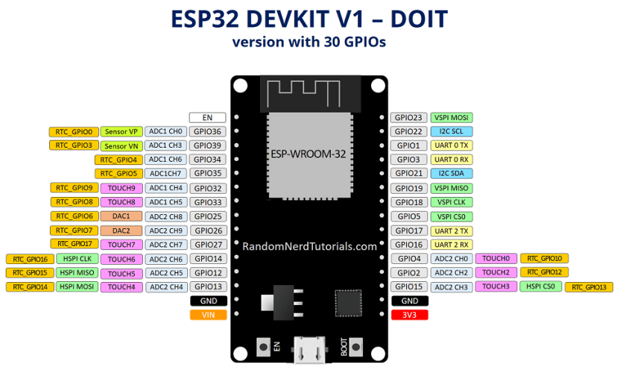

Versión con 36 GPIO

8266
Acerca del ESP8266
El ESP8266 es un módulo Wi-Fi de $4 (hasta $10). Te permite controlar las entradas y salidas como lo harías con un Arduino, pero viene con Wi-Fi.
Por lo tanto, es ideal para aplicaciones de automatización del hogar/internet de las cosas.

ESP8266 especificaciones
protocolo 11b/g/n
Wi-Fi Direct (P2P), punto de acceso suave
Pila de protocolo TCP/IP integrada
CPU integrada de 32 bits de bajo consumo
SDIO 2.0, SPI, UART

Versiones ESP8266
El ESP8266 viene en una amplia variedad de versiones (como se muestra en la figura a continuación). El ESP-12E o, a menudo, llamado ESP-12E NodeMCU Kit es actualmente la versión más práctica, en nuestra opinión.

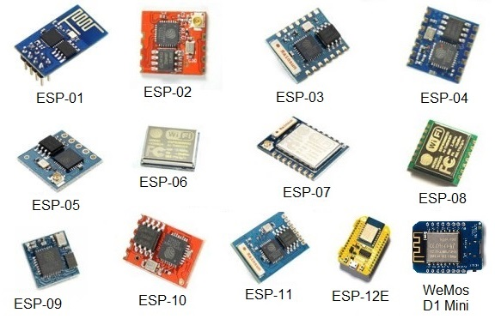

Distribución de pines ESP8266
Las placas de desarrollo ESP8266 más utilizadas son ESP-01 , ESP8266-12E NodeMCU Kit y Wemos D1 Mini . Le mostraremos el pinout para esos tableros. Si está utilizando otra placa de desarrollo, asegúrese de tener el pinout correcto.

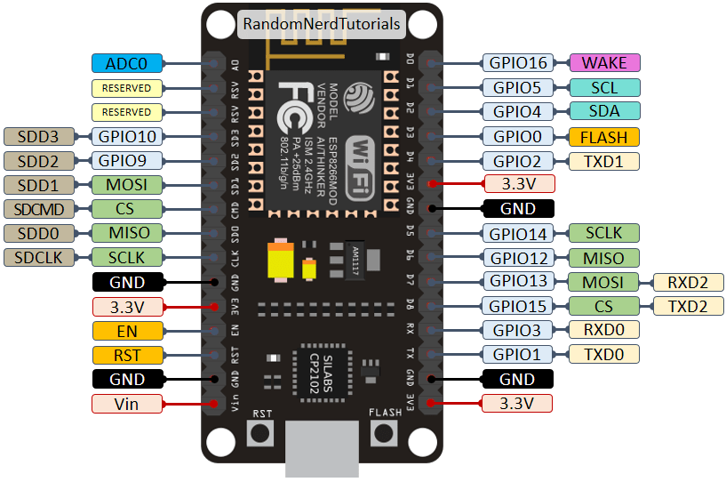

Aquí está el pinout Wemos D1 Mini:

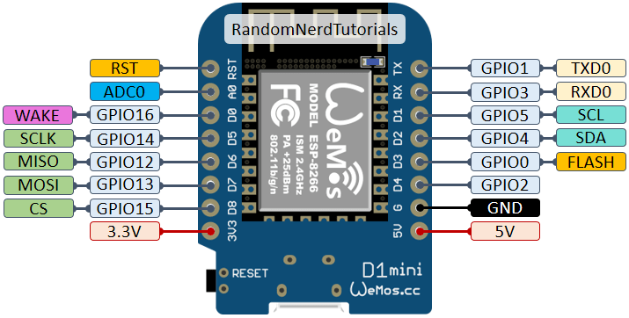

Configuración de pines ESP8266-01
Here’s the ESP-01 pinout.

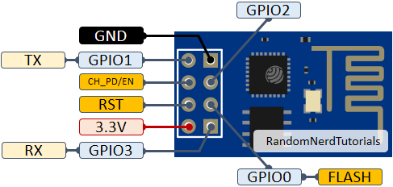

Instalación de la placa ESP8266 en Arduino IDE (Windows, Mac OS X, Linux)

La comunidad ESP8266 creó un complemento para el IDE de Arduino que le permite programar el ESP8266 usando el IDE de Arduino y su lenguaje de programación.

Este tutorial muestra cómo instalar la placa ESP8266 en Arduino IDE ya sea que esté usando Windows, Mac OS X o Linux.

